상품제안서
더바디 심플 디자인 무릎 압박 스포츠 노인 무릎보호대1P | 상품코드: F28632

 |  |  |  |  |  |  | 02-412-0044 | www.easy1.co.kr
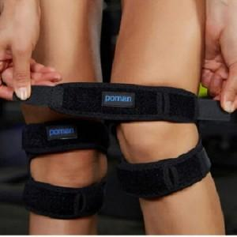

【상세/제작정보】 | 스티커 제작및 부착 비용 별도 문의.

【인쇄/포장옵션】 | / 포장불가능

【공급단가】 | 수량 | 130~ | 390~ | 650~ | 1,000~ | 3,000~
*VAT별도 | 단가 | 5,520원 | 5,420원 | 5,290원 | 5,190원 | 5,060원

【상품 URL】 | http://www.easy1.co.kr/src/goods_detail.php?gdno=28632

